상품제안서
송월 추석 타올 150g 2매세트 | 상품코드: S42792

 |  |  |  |  |  |  | 02-713-8555 | www.synergygift.co.kr
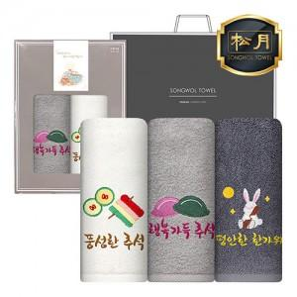

【상세/제작정보】 | <p><span style="font-size: 18.6667px;">※ 자수 비용은 글자 수, 난이도, 크기 등에 요소로 단가 변동 있을 수 있습니다.</span>​</p>

【인쇄/포장옵션】 | 실크, 자수 / 포장지포장

【공급단가】 | 수량 | 50~ | 100~ | 500~ | 1,000~ | 3,000~
*VAT별도 | 단가 | 10,630원 | 10,470원 | 9,890원 | 9,400원 | 9,160원

【상품 URL】 | https://www.synergygift.co.kr:443/src/goods_detail.php?gdno=42792

